상품제안서
마시멜로 사각 소프트 규조토 발매트 & 주방매트 (4colors) 120cm | 상품코드: F28513

 |  |  |  |  |  |  | 02-412-0044 | www.easy1.co.kr
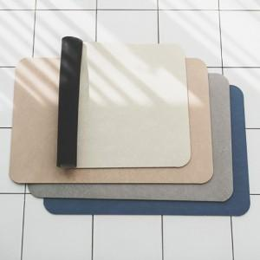

【상세/제작정보】

【인쇄/포장옵션】 | / 쇼핑백

【공급단가】 | 수량 | 25~ | 100~ | 300~ | 500~ | 1,000~
*VAT별도 | 단가 | 17,880원 | 17,580원 | 17,130원 | 16,830원 | 16,390원

【상품 URL】 | https://dev.easy1.co.kr:443/src/goods_detail.php?gdno=28513

